상품제안서
보틀로만 커피가루 힙모카 RE 텀블러 | 상품코드: S29695

 |  |  |  |  |  |  | 02-713-8555 | www.synergygift.co.kr
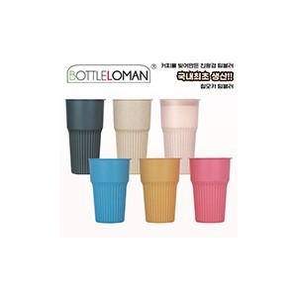

【상세/제작정보】

【인쇄/포장옵션】 | 실크 / 포장불가능

【공급단가】 | 수량 | 100~ | 500~ | 1,000~ | 5,000~ | 10,000~
*VAT별도 | 473ml | 3,250원 | 3,030원 | 2,950원 | 2,850원 | 2,800원
 | 600ml | 3,640원 | 3,390원 | 3,310원 | 3,200원 | 3,140원

【상품 URL】 | https://www.synergygift.co.kr:443/src/goods_detail.php?gdno=29695

